Instructie
Instructies Schoolgegevens Zien!vo

Met behulp van dit Excelformat kun je de schoolopbrengsten inzichtelijk maken door naar de cijfers per groep te kijken. Je kunt ervoor kiezen om een apart format te vullen per schoolsoort of vestiging.

Let op: Bewerk alleen de geel gekleurde cellen in dit bestand. Groene cellen bevatten formules en worden automatisch gevuld. Mocht je per ongeluk iets aan groene cellen gewijzigd hebben en dat niet terug kunnen draaien, begin dan opnieuw in een leeg Excelformat.

Gegevens vullen
1. Vul op het tabblad ‘Invulblad alg. gegevens’ in welke leerroutes je op school gebruikt en per leerroute de norm waarnaar je streeft.
2. Vul hier ook de naam van de school en de periode in.

Gegevens kopiëren uit Zien!
1. Open de cockpit van Zien!. Selecteer de eerste mentorgroep.
2. Zet bij het filter 'Invuller’ alleen een vinkje voor mentor. Er verschijnt een nieuw filter met 'Naam' waarbij je op naam van de mentor kunt klikken, zodat je alleen de resultaten van 1 persoon ziet.
Tip: Hebben andere docenten ook vragenlijsten ingevuld en wil je die ook meenemen in je analyse? Neem deze dan in een apart tabblad op in het format. De groepen noem je dan [groepsnaam] (mentor) en [groepsnaam] (docent). Je krijgt dan dus in het overzicht per groep 2 regels.
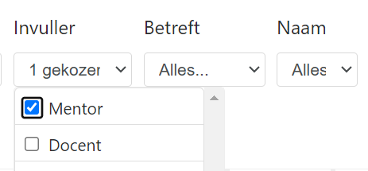
3. Selecteer alle scores in Zien!vo, vanaf de leerlingnaam.
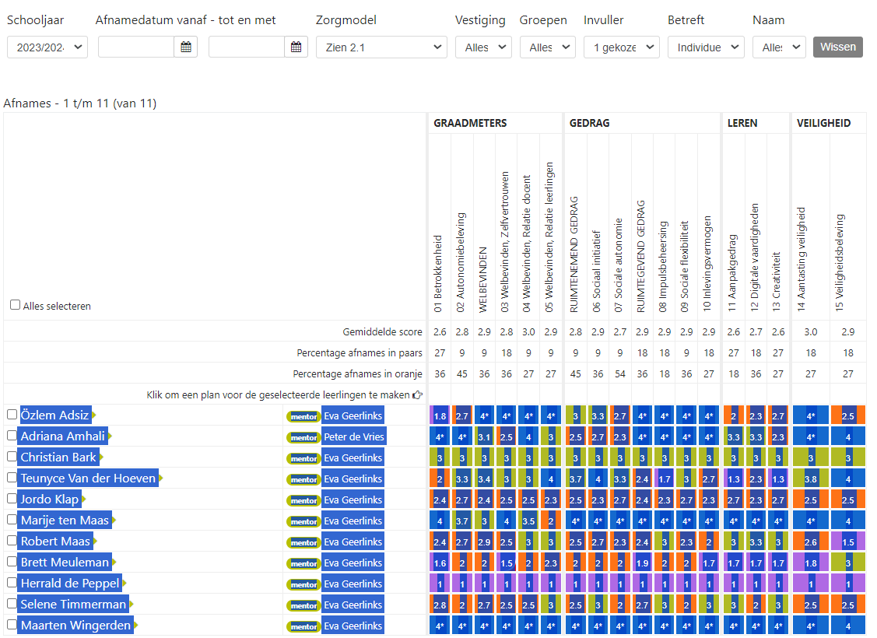
4. Plak deze in het tabblad van Excel, vanaf rij 5 (kies bij Plakken weer voor Aanpassen aan doelopmaak ).
5. Klik vervolgens in Excel onder Start op ‘Zoeken en selecteren’ > Vervangen
6. Zet in het vak ‘Zoeken’ een punt: . en in het vak ‘Vervangen’ een komma: ,
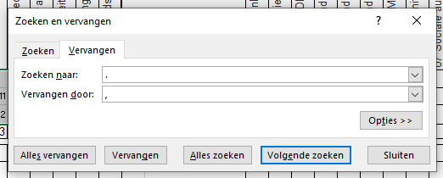
7. Klik vervolgens op 'Alles vervangen'.
8. Herhaal deze stap, maar zet nu in het vak 'Zoeken' 4* en in het vak 'Vervangen' 4
9. Noteer per leerling welke leerroute deze volgt. Let op: zorg ervoor dat je de leerroutes exact hetzelfde noemt als op het invulblad alg. gegevens.
10. Noteer eventuele bijzonderheden in het gele vak achteraan, bijvoorbeeld over de verdeling van de kleuren/scores. Een gemiddelde kan namelijk erg vertekenen!
11. Vul links bovenaan de naam van de groep en invuller in het gele vak.

12. Herhaal deze stappen als je gegevens van de leerlingvragenlijsten hebt. Dat kan op hetzelfde tabblad onder de resultaten van de mentorvragenlijst.
13. Herhaal de stappen hierna voor de volgende groep in tabblad B.

Gegevens aflezen
1. Ga naar het tabblad ‘TOTAALoverzicht’. Je ziet hier een overzicht van alle groepen voor hun groepsgemiddelde en per groep welk % leerlingen de norm op dat onderdeel heeft behaald.
N.B. Wanneer in een klas geen enkele leerling de ambitie heeft behaald, komt er als optelling op het blad per klas bovenaan ‘0’ te staan. Op het overzichtsblad blijft het vakje dan leeg. Een leeg vakje betekent dus dat geen enkele leerling de ambitie/het streefdoel heeft behaald voor dat Zien!aspect.

Tips bij het analyseren van de gegevens
1. Bespreek met het team de analyse
a. Welke ondersteuningsitems scoren relatief veel leerlingen hoog op? Wat heeft het onderwijs daar aan bijgedragen? Hoe worden deze sterke kanten benut?
b. Welke ondersteuningsitems scoren relatief veel leerlingen laag op? Was dat eerdere perioden ook zo? Welke thema’s lijken voor relatief veel leerlingen een ontwikkelpunt en hoe kan er op organisatie en/of afdelingsniveau mogelijk meer/beter/anders planmatig en doelgericht aan gewerkt gaan worden?

2. Schrijf 1x per jaar een schoolanalyse:
a. Wat viel/valt op aan trends?
b. Welke interventies zijn gedaan en wat was het effect?
c. Welke acties gaan er komen?

